Лист1
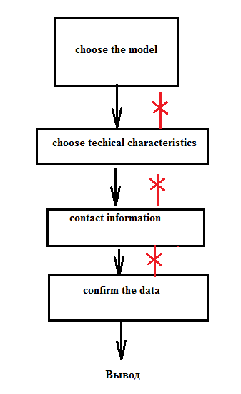
 | Окружение
 | Chrome. Версия 119.0.6045.160 (Официальная сборка), (64 бит)

 | Спецификация TDR1
 | 1. Модуль представляет собой пошаговую регистрацию на тест-драйв автомобиля
 | 2. Сохранение пользователей, отправка e-mail не предусмотрены
 | 3. Только десктопная версия сайта. Кроссбраузерное и мобильное тестирование не выполнять

Дефекты
№ | Шаги воспроизведения | Ожидаемый результат | Фактический результат | Описание ошибки | Приоритет (1-4, 4 незначи-тельный)
1 | В состоянии 1 (Выбор модели) Быстро пролистывать модели, нажимая по кнопкам <,> | Появляется картинка другой модели с соответствующим названием | Появляется картинка другой модели с соответствующим названием, НО под картинкой всплывает обрезанная картинка предыдущей модели | Возможно связано со скорость обработки изображений см. скрин 1 (time from few hiccupps) | 4
2 | В состоянии 1 нажимать кнопки <(left), >(right) на клавиатуре для пролистывания моделей | Появляется картинка другой модели с соответствующим названием | Пролистывание моделей с помощью клавиш на клавиатуре не осуществляется | недостаток функциональности (familiarity from few hiccupps) | 4
3 | В состоянии 2 (Выбор технических характеристик) попытаться вернуться в состояние 1 (Выбор модели) | Доступен возврат (кнопка) в предыдущее состояние для изменения данных | Вернуться в предыдущее состояние невозможно | Из меню выбора характеристик нет возможности вернуться в меню выбора модели, в случае если модель выбрана неправильно, или пользователь передумал. Нарушена логика взаимодествия, недостаток функциональности (functions from sfdpot, user expectations from few hiccupps) см. диаграмма состояний и переходов (прил 2) | 3
4 | 1. В состоянии 1 (выбор модели) выбрать GLC 250D 4MATIC, 2. в состоянии 2 нажать на всплывающий список выбора двигателя, 3. выбрать "OutOfMemoryError" | Доступен выбор очередного вида двигателя | В списке присутствует выбор "OutOfMemoryError" | Вероятно логическая ошибка кода. Возможно отсутствует какой то конкретный вариант для выбора двигателя(невозможность выбрать данную модель с отсутствующим двигателем) | 2
5 | 1. В состоянии 1 (выбор модели) выбрать любую модель, 2. в состоянии 2 выбрать любые характеристики, 3. Перейти в следующее состояние 3 | В состоянии 3 (заполнение контактных данных) указано "3" | В состоянии 3 (заполнение контактных данных) указано "4" | Нарушение нумерации | 4
6 | 1. В состоянии 1 (выбор модели) выбрать любую модель, 2. в состоянии 2 выбрать любые характеристики, 3. Перейти в следующее состояние 3 | В состоянии 3 (заполнение контактных данных) указаны (*) поля, обязательные для заполнения | Поля не отмечены (*) | Отсутствие обязательности заполнения полей. Пользователь вводится в заблуждение о необходимости заполнения данных (familiarity from few hiccupps).В состоянии 4 (подтверждение данных) выдается имя переменной {lastName} {firstName} {middleName}{age} | 4
7 | 1. В состоянии 1 (выбор модели) выбрать любую модель, 2. в состоянии 2 выбрать любые характеристики, 3. Перейти в следующее состояние 3 4. В поле phone number набрать "текст" 5. Перейти в следующее состояние 4 | Выводится ошибка с требованием заполнить верные контактные данные | Переход в состояние 4 , где указан номер пользователя "+375текст" | Проверка корректности контактного номера не производится. При ошибке контактных данных, пользователь не получит обратной связи, не воспользуется продуктом( не соответствует цели purpose from few hiccupps) | 1
8 | 1. В состоянии 1 (выбор модели) выбрать любую модель, 2. в состоянии 2 выбрать любые характеристики, 3. Перейти в следующее состояние 3 4. В полях last name, first name, middle name набрать "#@12a" 5. Перейти в следующее состояние 4 | Выводится ошибка с требованием заполнить верные контактные данные | Переход в состояние 4 , где указан набор в каждом поле "#@12a" | Проверка корректности введеных данных не производится | 3
9 | Проверка кода | Присутствуют теги <footer>, <article>, <header>, и проч. | Использованы только теги <div>, <span>, <main> | Не соблюдается семантика кода по HTML5 | 4
 | Приложение 1 screenshot Выбор модели
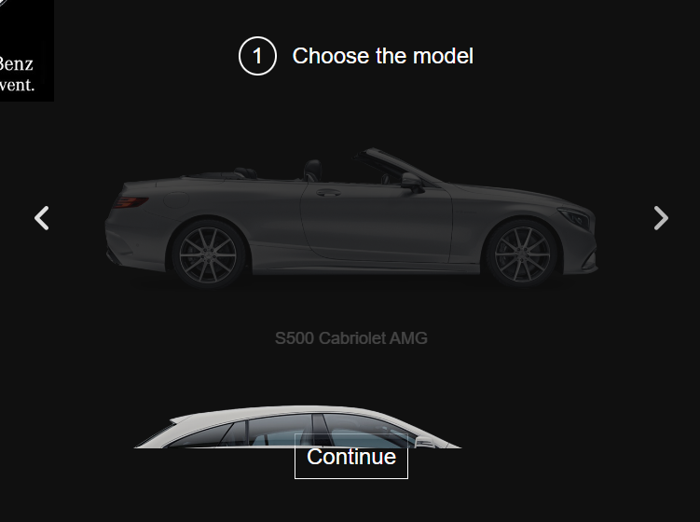

 | Приложение 2 Диаграмма состояний и переходов

